Worksheet
 |  |  |  |  | 8 (812) 565 05 34 |  |  | sales@miniworks.ru
 |  |  |  |  | Москва |  |  | отдел продаж
 |  |  | Адрес |  |  |  |  | Режим работы
 |  |  | Москва, Лобненская улица, 21 с1 А |  |  |  |  | Пн – Пт: с 8:00 до 18:00
3КЧЭ
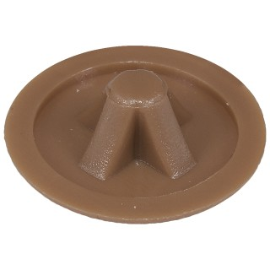 |  | 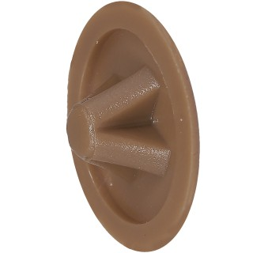 |  | 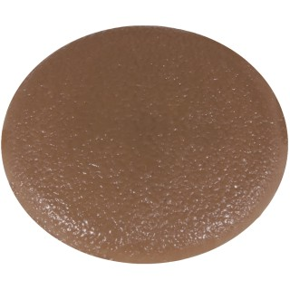
Артикул |  | Цвет |  | от 10000 | от 5000 | от 1000 | от 500 | от 100 | розница | Наличие на 02.08.2026
3КЧЭ |  | черный |  | 0.50р. | 0.70р. | 0.90р. | 1.30р. | 1.70р. | 2.00р. | 42502
3КБЭ |  | белый |  | 0.60р. | 0.84р. | 1.08р. | 1.56р. | 2.04р. | 2.40р. | 36657
3ККЧЭ |  | коричневый (RAL 8003) |  | 0.60р. | 0.84р. | 1.08р. | 1.56р. | 2.04р. | 2.40р. | 19490
3КДБЭ |  | дуб |  | 0.60р. | 0.84р. | 1.08р. | 1.56р. | 2.04р. | 2.40р. | —
3КТБЭ |  | т.бежевый |  | 0.60р. | 0.84р. | 1.08р. | 1.56р. | 2.04р. | 2.40р. | —
3КСБЭ |  | св.бежевый |  | 0.60р. | 0.84р. | 1.08р. | 1.56р. | 2.04р. | 2.40р. | 14982
3КССЭ |  | св.серый |  | 0.60р. | 0.84р. | 1.08р. | 1.56р. | 2.04р. | 2.40р. | —
3КБЖЭ |  | бежевый |  | 0.60р. | 0.84р. | 1.08р. | 1.56р. | 2.04р. | 2.40р. | —
3КМХЭ |  | махагон |  | 0.60р. | 0.84р. | 1.08р. | 1.56р. | 2.04р. | 2.40р. | —
3КТКЭ |  | т.коричневый |  | 0.60р. | 0.84р. | 1.08р. | 1.56р. | 2.04р. | 2.40р. | —
3КБКЭ |  | бук |  | 0.60р. | 0.84р. | 1.08р. | 1.56р. | 2.04р. | 2.40р. | —
3КВШЭ |  | вишня (RAL 8001) |  | 0.60р. | 0.84р. | 1.08р. | 1.56р. | 2.04р. | 2.40р. | 24982
 | Все цены указаны в рублях и включают в себя НДС. Все цены указаны при условии 100% предоплаты и действительны в течение 5 дней. Все цены указаны при условии самовывоза продукции со склада в г. Москва (для иногородних клиентов доставка до склада ТК в г. Москва бесплатна). Все цены указаны за стандартный цвет для каждого вида изделия (изменение цвета на любой из предлагаемой палитры +20% к стоимости, изменение цвета на любой по системе RAL +50% к стоимости). О возможных сроках поставки заказного товара, необходимо уточнять заранее

